Procedimiento de uso
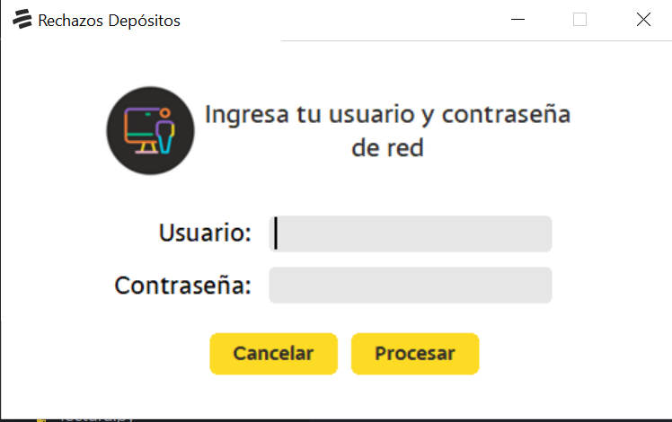
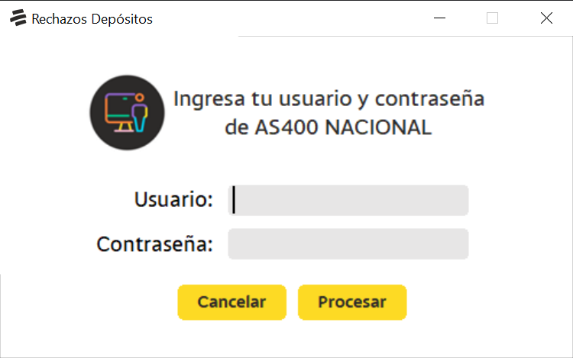
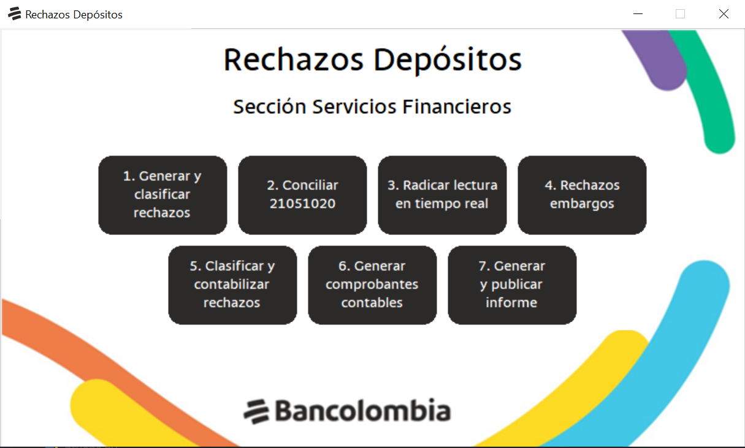
PROCEDIMIENTO DE USO DE LA EUC
1. Instalar aplicación: Seguir las instrucciones del siguiente manual de usuario
2. Ejecutar aplicación: Ingresar a la ruta donde fue instalada la aplicación y ejecutar el archivo llamado Aplicación Querys Conciliación Cta Cte y Ahorros.exe.
3. Ingresar contraseña EUC: Se mostrará en la pantalla la consola de la EUC en la cual se debe digitar la contraseña de la EUC y luego presionar ENTER.
4. Ingresar usuario y contraseña de red: Ingresar usuario y contraseña de red y dar clic en "PROCESAR".
5. Ingresar usuario y contraseña AS400 NACIONAL: Ingresar usuario y contraseña de AS400 NACIONAL y dar clic en "PROCESAR".
6. Se presentará la interfaz de la aplicación para ser usada de acuerdo al proceso

Modelo de datos
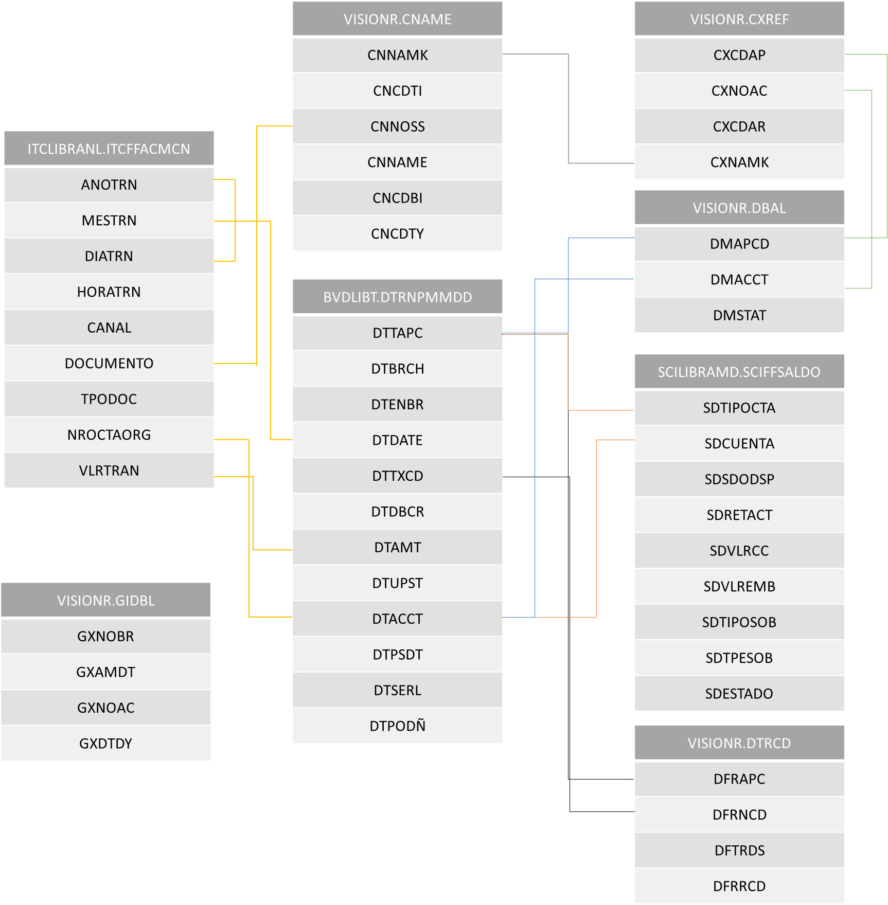
MODELO DE DATOS

